상품제안서
에어쿨 습식 스포츠타올 | 상품코드: S41814

 |  |  |  |  |  |  | 02-713-8555 | www.synergygift.co.kr
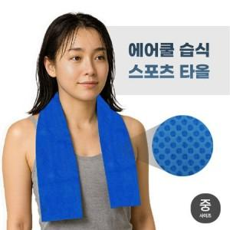

【상세/제작정보】

【인쇄/포장옵션】 | 스티커 / OPP(비닐)

【공급단가】 | 수량 | 100~ | 300~ | 1,000~ | 3,000~ | 5,000~
*VAT별도 | 중 사이즈 | 2,260원 | 2,140원 | 2,030원 | 1,980원 | 1,940원
 | 대 사이즈 | 3,670원 | 3,480원 | 3,310원 | 3,220원 | 3,160원

【상품 URL】 | https://www.synergygift.co.kr:443/src/goods_detail.php?gdno=41814

